2016.9.23
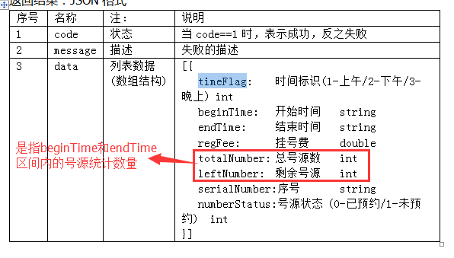
特许挂号 | 相比于普通挂号是VIP服务，走绿色通道，价格贵，
SSO | Single Sign On，单点登录。SSO是在多个应用系统中，用户只需要登录一次就可以访问所有相互信任的应用系统 | cookie作用域为父级域名时，所有子级域名都可以得到该cookie
SSL | 安全套接字（Secure Socket Layer，SSL）协议
散列算法 | 争取一个萝卜一个坑的原则
java数据库连接池

RFC | Request For Comments（RFC）因此几乎所有的互联网标准都有收录在RFC文件之中。
接口对接出错统计

2016.10.10
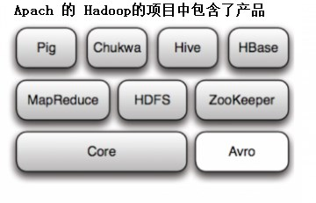
缓存技术
ETL | Extract-Transform-Load 的缩写，用来描述将数据从来源端经过抽取（extract）、转换（transform）、加载（load）至目的端的过程。ETL一词较常用在数据仓库，但其对象并不限于数据仓库。
Pig 是在MapReduce上构建的查询语言(SQL-like),适用于大量并行计算。
Chukwa 是基于Hadoop集群中监控系统，简单来说就是一个“看门狗” (WatchDog)
Hive 是DataWareHouse 和 Map Reduce交集，适用于ETL方面的工作。
HBase 是一个面向列的分布式数据库。
Map Reduce 是Google提出的一种算法，用于超大型数据集的并行运算。
HDFS 可以支持千万级的大型分布式文件系统。
Zookeeper 提供的功能包括：配置维护、名字服务、分布式同步、组服务等，用于分布式系统的可靠协调系统。
Avro 是一个数据序列化系统，设计用于支持大批量数据交换的应用。
Scale Out（也就是 Scale horizontally）横向扩展，向外扩展
Scale Up（也就是Scale vertically）纵向扩展，向上扩展
RDBMS | 关系数据库管理系统(Relational Database Management System)，是将数据组织为相关的行和列的系统，而管理关系数据库的计算机软件就是关系数据库管理系统，常用的数据库软件有Oracle、SQL Server等。
NFS | Network File System）即网络文件系统，在NFS的应用中，本地NFS的客户端应用可以透明地读写位于远端NFS服务器上的文件，就像访问本地文件一样。
java类与编译后class文件的区别
Hbase的基本操作语句

